강화
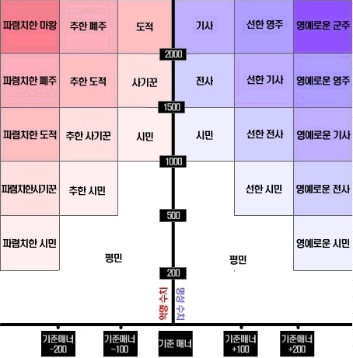
축비 , 어비스 강화

0~1강 100%
1~2강 100%
2~3강 100%
3~4강 80%
4~5강 80%
5~6강 60%
6~7강 60%
7~8강 40%
8~9강 40%
9~10강 20%
10~11강 20%
11~12강 10%
12~13강 10%
13~14강 5%
14~15강 1%
어비스 축비 상관X 축비는 실패시 터질확률10프로
축비로 강화시
60퍼 확률로 1단계 하락
25퍼 확률로 장비 2단계 하락
10퍼 확률로 장비 파괴
5퍼 확률로 장비하락 하지않고 그대로 실패

걍 어비스로 강화시
60퍼 확률로 장비 삭제
25퍼 확률로 2단계 하락
10퍼 확률로 1단계 하락
축비로 강화시 10프로확률로 대성공

